Casos
Casos de prueba de TS-01
Capturas = resultado esperado con v2 corregida. La v1 original y los fallos reales de CP-02/CP-03 están documentados en el ZIP. Pegue las URL reales de GitHub en las celdas amarillas después de publicar cada Issue.

Caso | Requisito | Título | Tipo | Precondición | Nombre | Correo | Contraseña ficticia | Pasos | Resultado esperado | Enlace GitHub | Evidencia de ejecución (resultado esperado v2)
CP-01 | RF-01 | Registro con datos válidos | Positivo | Formulario abierto; versión identificada; Reiniciar prueba; total 0. | Ana | ana@example.com | Abcd1234 | 1. Pulsar Reiniciar prueba y comprobar 0 registros. 2. Escribir Ana en Nombre. 3. Escribir ana@example.com en Correo electrónico. 4. Escribir Abcd1234 en Contraseña de práctica. 5. Pulsar Registrarse. 6. Revisar el mensaje y el panel de resultados. | Estado: Registro exitoso (verde). Cuenta creada en este intento: Sí. Registros temporales actuales: 1. Último registro temporal: Cuenta 1 · Ana · ana@example.com. | PENDIENTE: publicar Issue CP-01 y pegar URL real | 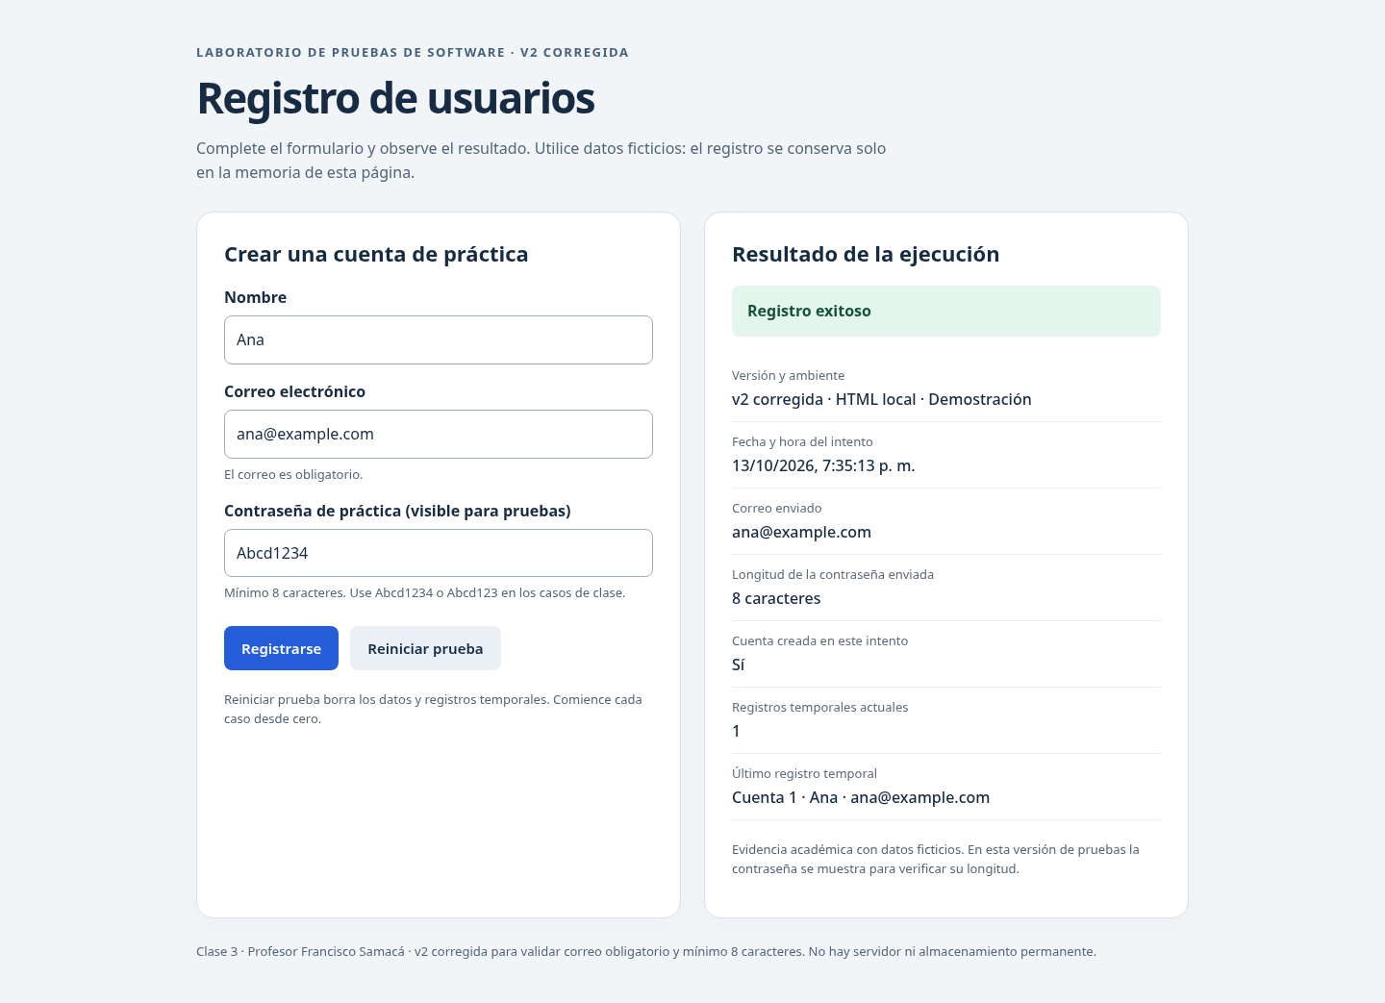
CP-02 | RF-02 | Rechazar registro con correo vacío | Negativo | Formulario abierto; versión identificada; Reiniciar prueba; total 0. | Ana | Vacío (sin espacios) | Abcd1234 | 1. Pulsar Reiniciar prueba y comprobar 0 registros. 2. Escribir Ana en Nombre. 3. Dejar Correo electrónico vacío, sin espacios. 4. Escribir Abcd1234 en Contraseña de práctica. 5. Pulsar Registrarse. 6. Revisar el mensaje y el panel de resultados. | Estado/error visible: El correo es obligatorio. Cuenta creada en este intento: No. Registros temporales actuales: 0. Último registro temporal: Ninguno. | PENDIENTE: publicar Issue CP-02 y pegar URL real | 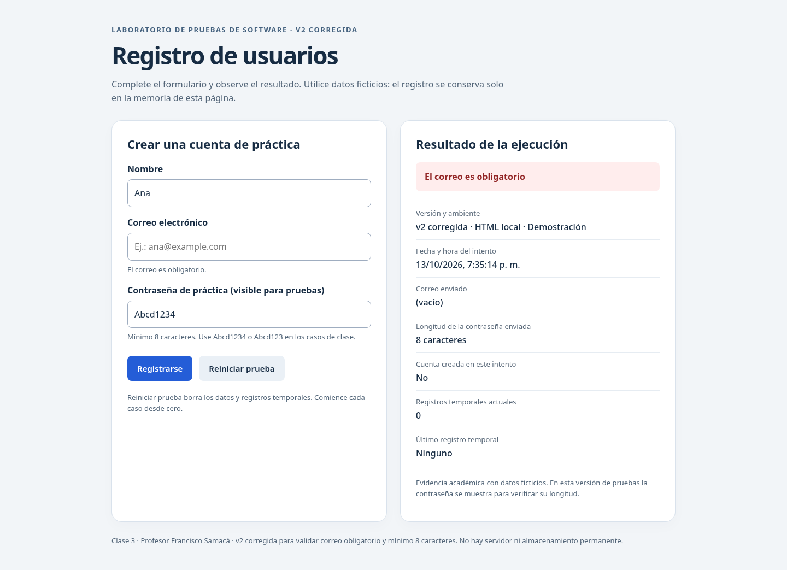
CP-03 | RF-03 | Rechazar contraseña de siete caracteres | Negativo / valor límite | Formulario abierto; versión identificada; Reiniciar prueba; total 0. | Ana | ana@example.com | Abcd123 | 1. Pulsar Reiniciar prueba y comprobar 0 registros. 2. Escribir Ana en Nombre. 3. Escribir ana@example.com en Correo electrónico. 4. Escribir Abcd123 en Contraseña de práctica. 5. Pulsar Registrarse. 6. Revisar el mensaje y el panel de resultados. | Estado/error visible: La contraseña debe tener al menos 8 caracteres. Contraseña de prueba: Abcd123 (7 caracteres). Cuenta creada en este intento: No. Registros temporales actuales: 0. Último registro temporal: Ninguno. | PENDIENTE: publicar Issue CP-03 y pegar URL real | 